レイアウト注意
ＪＦＡキッズ（U-8）サッカーフェスティバル2023 ＩＮ くまがやドーム レイアウトと注意事項

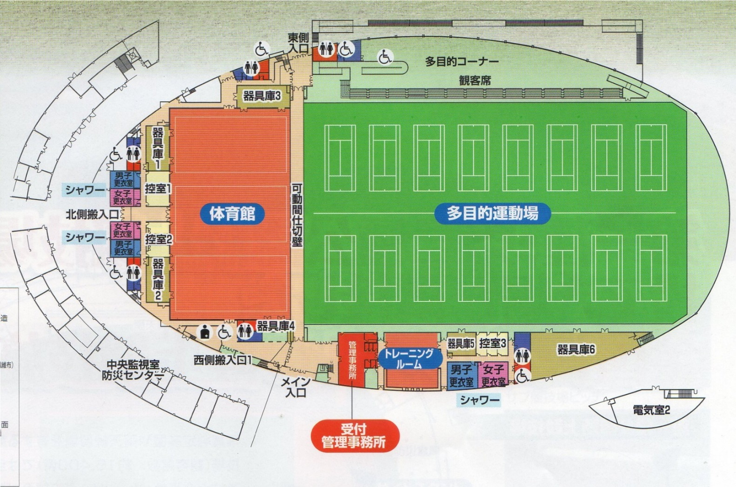
２．選手控室
観客席を利用ください。
1．受付
東入口
Aコート
Bコート
Cコート
Dコート
大会本部
選手審判集合
選手審判集合
喫茶コーナーにて選手控室では使用しないで下さい。
多目的コーナーでの場所取りは避け、外のスペースを活用ください。

A,Bコートはフットサルコートをそのまま使います。

アップスペース
アップスペース

ベンチ
ベンチ

アップスペース

ベンチ
ベンチ

注意事項
●スムーズな運営の為に次のご協力をお願いいたします。

① 試合ボールは本部で用意いたしますので試合ボールの持込は不要です。

② 前の試合の後半が始まった時点で次の対戦チームはピッチに集合願います。

③ 集合時点で審判はコイントスをお願いいたします。

④ 試合開始終了の挨拶・ベンチへの挨拶はせず、速やかにベンチの入れ替わりを願います。

⑤ 場内の放送案内にご注意ください。

●会場におきましての使用ルールとお願いをご確認ください

① ピッチ内はスパイクの着用は禁止されており、飲料につきましては水のみが許可されております。
うがいの吐き出し、水捨ても禁止されております。

② 観戦については人工芝の外で、またハイヒールでの人工芝への入場は固くお断りいたします。

③ 飲食につきましては多目的コーナー観客席にてお願いいたします。

④ ゴミは持ち帰りいただけますようお願いいたします。

⑤ 公園内施設では当日様々な大会が催され駐車場が混み合いますのでチームでの車両乗合せ協力願います。

駐車証
JFAキッズU-8サッカーフェスティバル

駐 車 証

チーム名（運転手名）

ＮＯ．

 | 埼玉U-12サッカー連盟

